sample
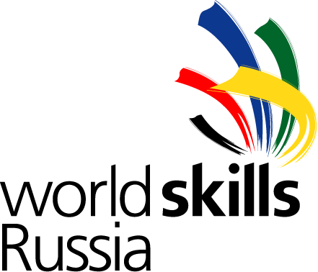 Заявка на участие в II региональном Чемпионате «Молодые профессионалы» (WorldSkills Russia) Калининградской области
№ п/п | Компетенция | Страна (на русском) | Страна (на английском) | Федеральный округ | Регион (на русском) | Регион (на английском) | Фамилия (на русском) | Имя (на русском) | Отчество | Фамилия (на английском) | Имя (на английском) | Гражданство | Дата рождения | Электронная почта | Телефон | Полное наименование учебного заведения | Результаты участия в конкурсах профессионального мастерства | Результаты участия в конкурсах WorldSkills в 2017г. | Паспортные данные | Адрес регистрации | Страховое свидетельство | ИНН | Размер одежды (XS, S, L, XL, XXL и т.д.)
1 |  | Российская Федерация | Russian Federation | СЗФО | Калининградская область | Kaliningradskaya Oblast |  |  |  |  |  | РФ |  |  |  |  |  |  |  |  | 028-078-770 00 |  | s
2
3

 | * Для подтверждения даты рождения каждого Конкурсанта региональной команды к заявке обязательно приложить скан соответствующей страницы паспорта РФ Участника.
 | * К заявке обязательно приложить отсканированную копию согласи каждогоя Конкурсанта на обработку персональных данных, оригинал согласия передать при регистрации на Чемпионате

